可视化
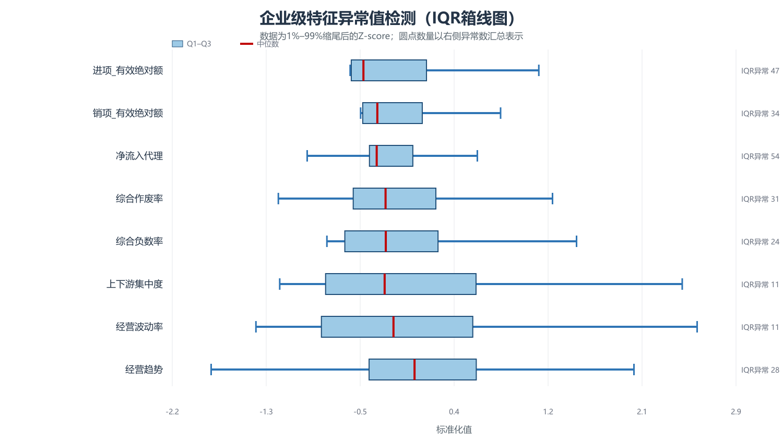
异常与数据质量可视化

数据表 | 缺失率 | 完全重复行
附件1-企业信息 | 0.00% | 0
附件1-进项 | 0.00% | 803
附件1-销项 | 0.00% | 4436
附件2-企业信息 | 0.00% | 0
附件2-销项 | 0.00% | 1745
附件2-进项 | 0.00% | 4681
附件3-利率流失 | 0.83% | 0

完全重复记录主要集中于发票明细

